상품제안서
특수지커버 점착메모함(B형) | 상품코드: S25738

 |  |  |  |  |  |  | 02-713-8555 | www.synergygift.co.kr
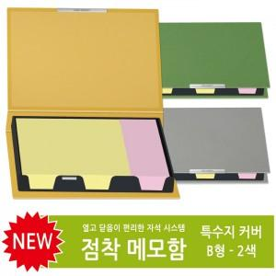 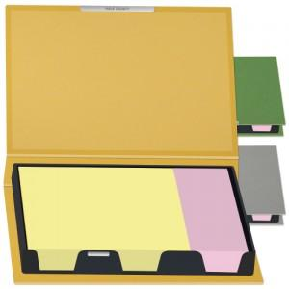

【상세/제작정보】

【인쇄/포장옵션】 | 불박 / OPP(비닐)

【공급단가】 | 수량 | 100~ | 300~ | 500~ | 1,000~ | 3,000~
*VAT별도 | 단가 | 3,740원 | 2,580원 | 2,400원 | 2,220원 | 2,110원

【상품 URL】 | https://www.synergygift.co.kr:443/src/goods_detail.php?gdno=25738

